Hoja1
Colisiones | player | enemigo | meteorito | proyectil player | proectil enemigo | BaseEnemiga | Estacion de Recarga
player
enemigo
meteorito
proyectil player
proyectil enemigo
BaseEnemiga

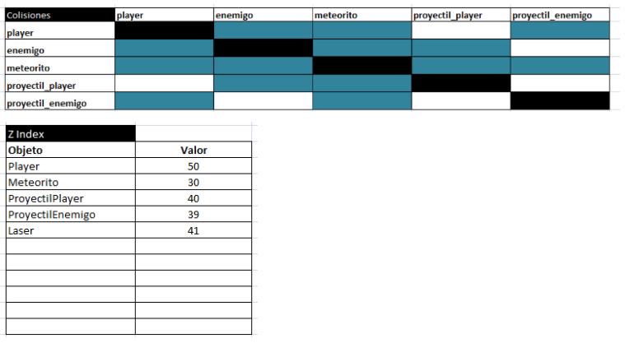
zindex
objeto
player | 50 |  |  |  |  |  |  | Z INDEX
meteorito | 30 |  |  |  |  |  |  | OBJETO
proyectilPlayer | 40 |  |  |  |  |  |  | ENEMIGO
ProyectilEnemigo | 39
Laser | 41
Estacion recarga | 20
Base Enemiga | 20

